Intro
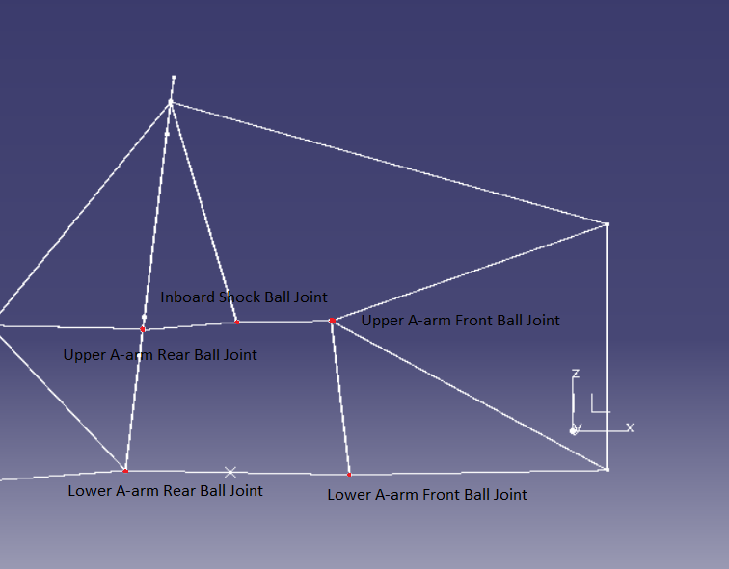
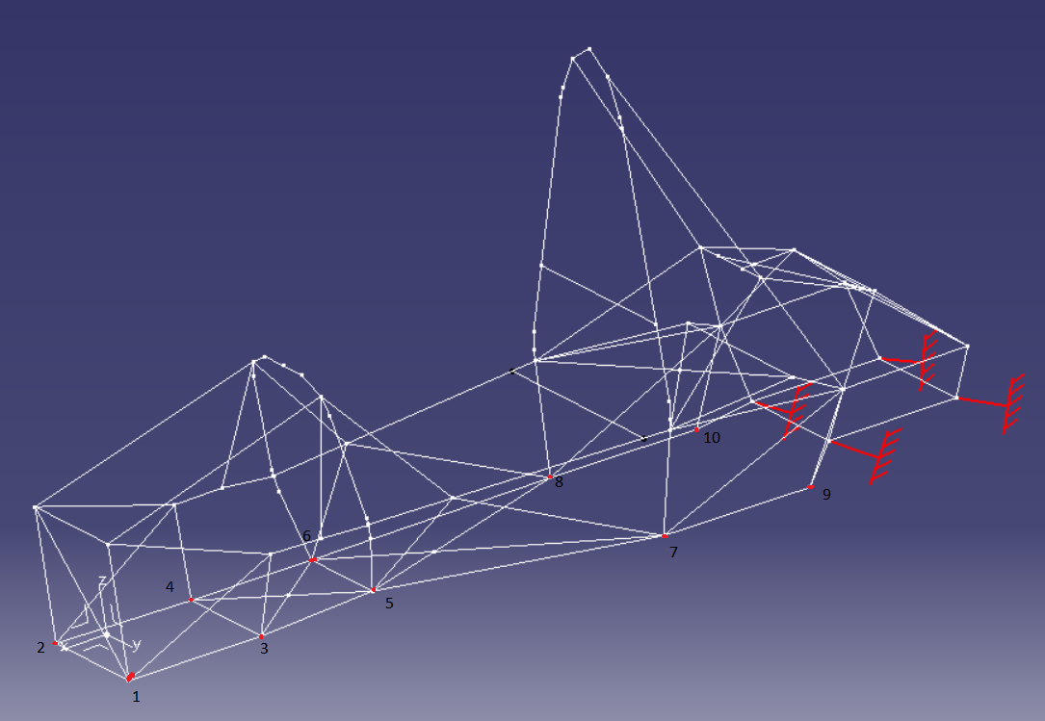
 | Frame - Cas de charge

Points liés aux noms : |  | Où récupérer les déplacements

